상품제안서
그린필드매트 140*180cm | 상품코드: S47133

 |  |  |  |  |  |  | 02-713-8555 | www.synergygift.co.kr
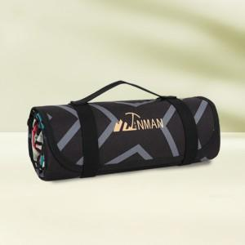

【상세/제작정보】

【인쇄/포장옵션】 | 풀칼라 / OPP(비닐)

【공급단가】 | 수량 | 50~ | 100~ | 200~ | 300~ | 500~
*VAT별도 | 단가 | 29,800원 | 29,000원 | 28,500원 | 28,000원 | 27,500원

【상품 URL】 | https://www.synergygift.co.kr:443/src/goods_detail.php?gdno=47133

